步骤
一、账号网址密码
店铺网址

二、操作流程
网址 | https://47.112.137.109/k3cloud/html5/dform.aspx
对应视频
销售出库单列表-出货处理-过滤-时间筛选上月-选项-选项-将查询合并同一张单据的单据头项目去勾选-点击保存、退出-选项-引出-按列表引出数据-确定将数据拆分到多个工作薄-下载-最后将下载的数据导入到数据库

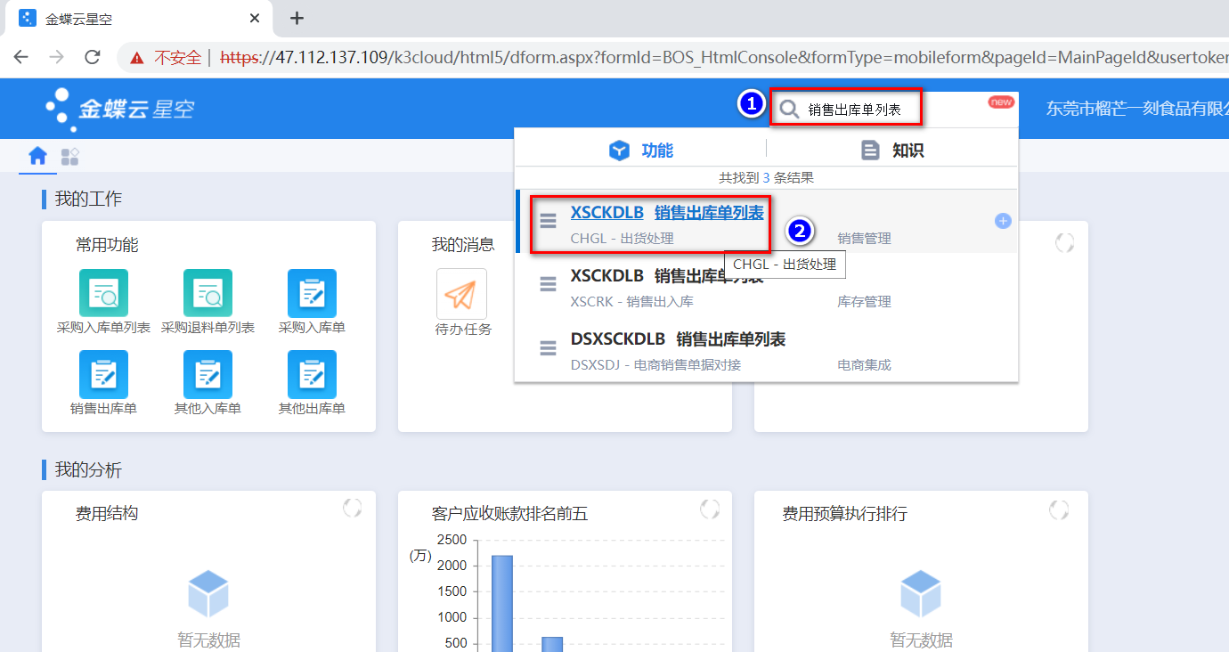

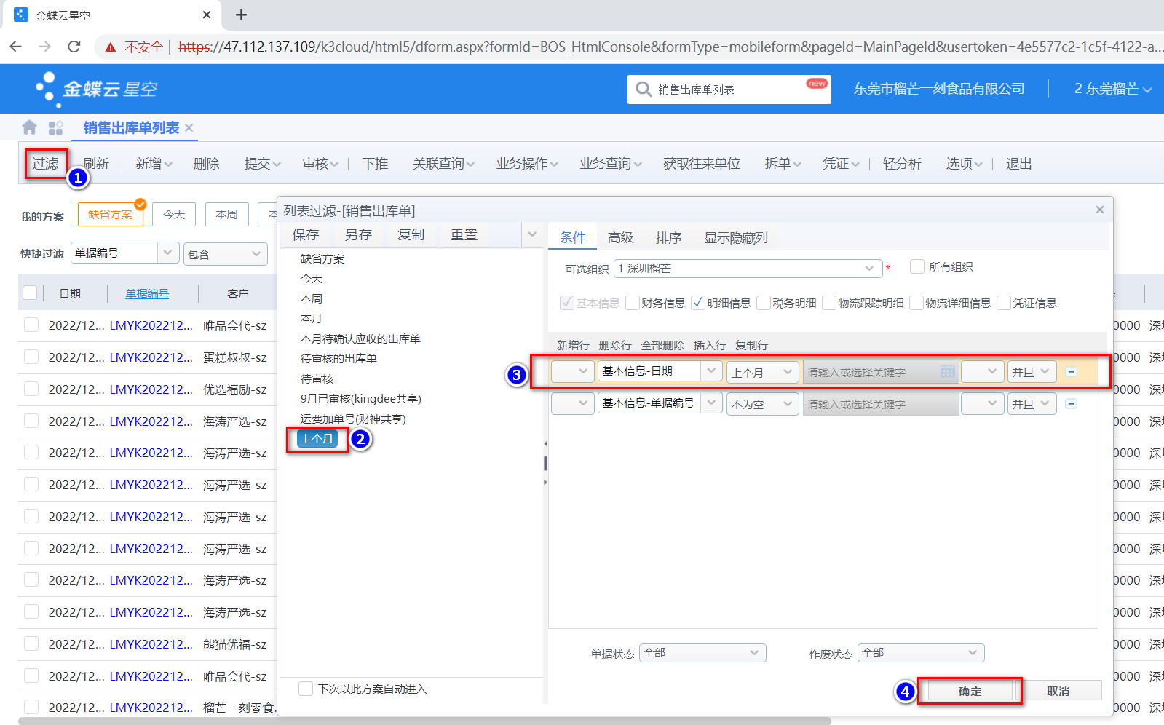

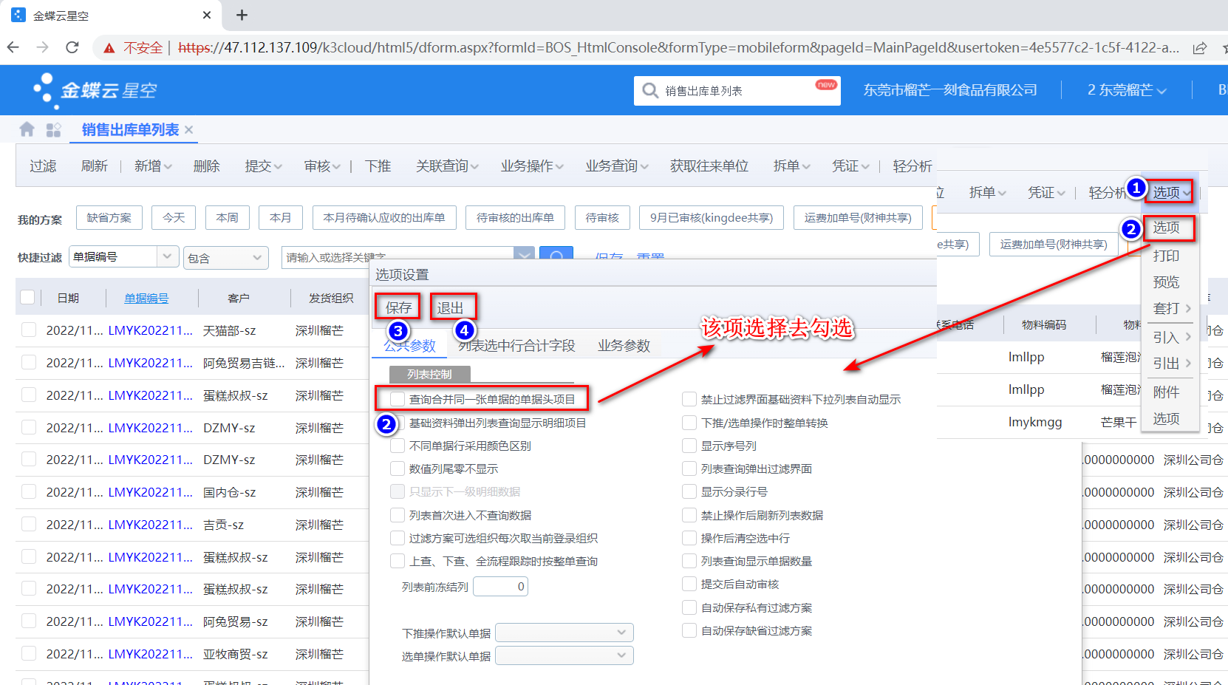

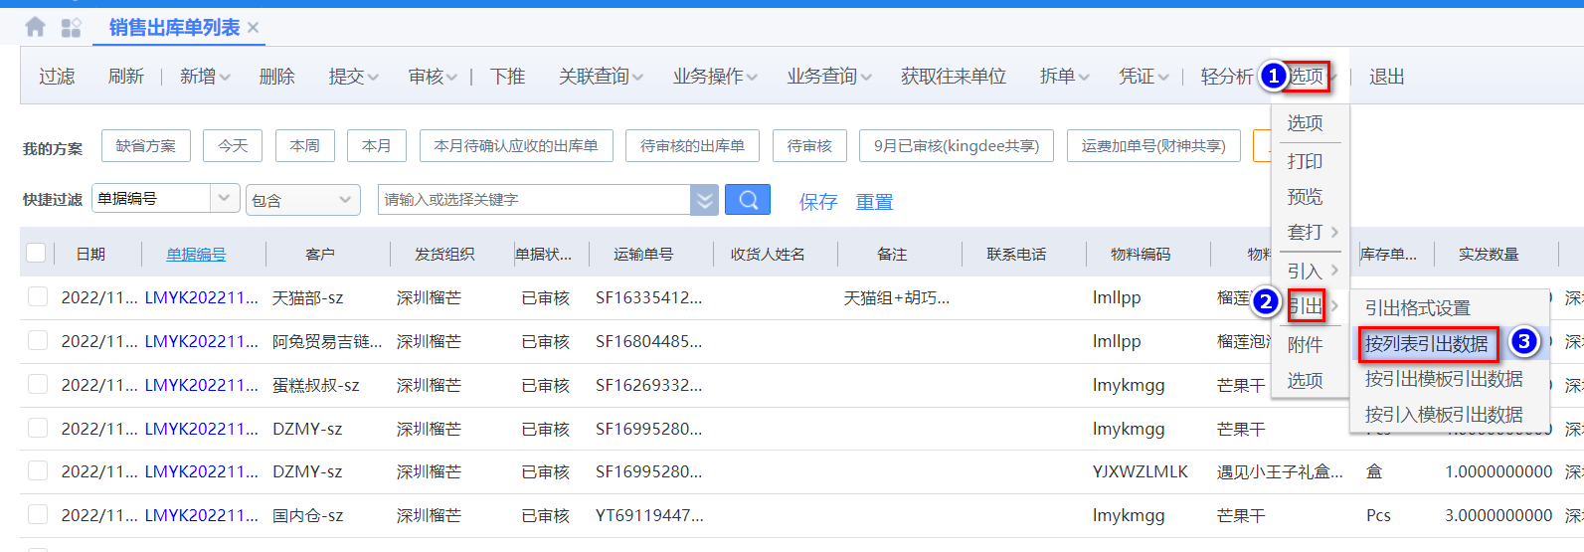

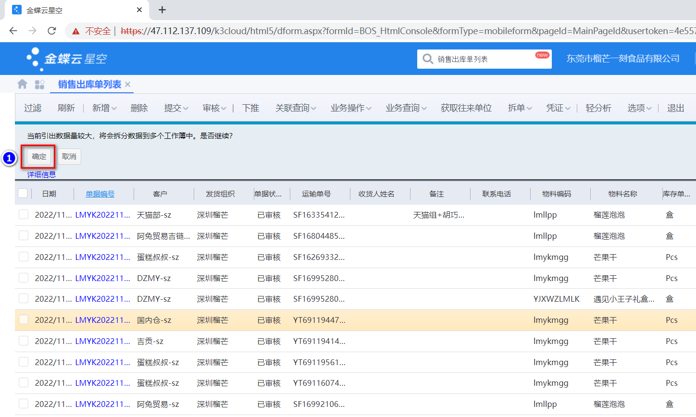

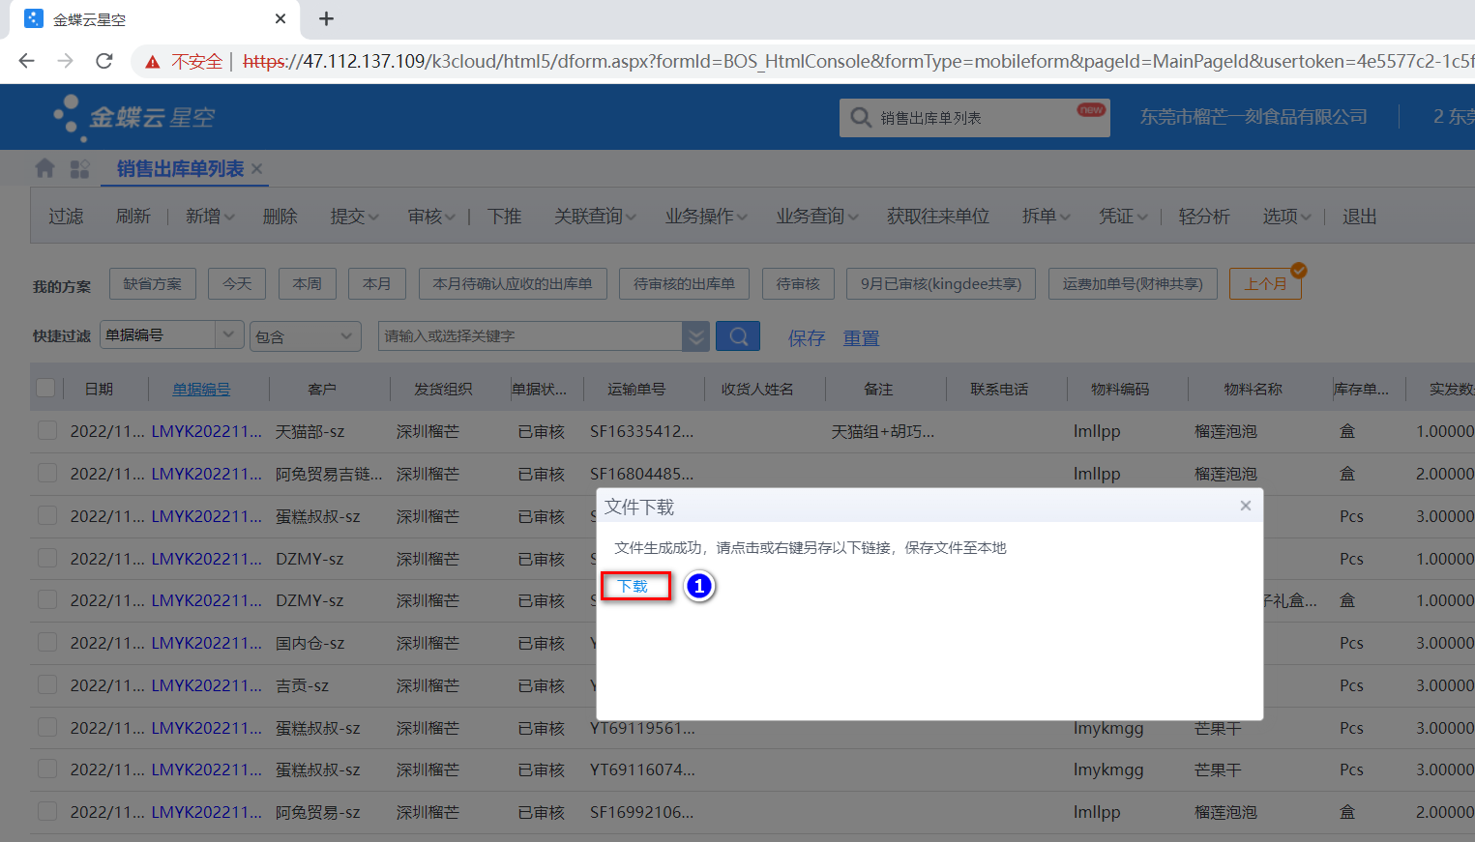

最后将导出或下载后的数据插入到数据库中 每个月运行一次

